工作表1
`
http://www.mafengwo.cn/gonglve/ziyouxing/242266.html
由于时间优先，我根据自己的经验综合了阿里南线和阿里中北线的情况，为我们中心的小伙伴打造了一款定制路线，把8天的南线和13天的北线全部包含进来，全程只看经典，比较强的小伙伴可以走分支2，更强的小伙伴可以选择分支一，如果帐篷数大于人数的一半，可以安排露营，但是前提是人手一个羽绒睡袋（约1200RMB）
特色：国内顶级自驾线路，神山、圣湖、沙漠、土林、各种野生动物奔跑，应有尽有，原始而狂野，世界最高峰、世界中心都可以领略其风骚，全程霸道越野，追野鹿赶野马，踏遍千山万雪，震撼灵魂深处。
费用情况： 全程自组织，费用不会给第三方，我们投票选一个财务； 机票我选的这个时间是最低的，来回2800左右，足够把公司的1800全部报销出来； 车费+油钱约250/人天 住宿约100/人天 吃饭100/人天，合计约450/人天，9天约4050, 合计：约6850；比公司组织的6天9000便宜实惠
装备要求：除了露营要有帐篷睡袋，其他没有要求，11月天气较冷，需要准备御寒衣物；
不足： 时间比较赶，机票要转机，比较累 需消耗5天年假
其他： 如果自己有装备的可以带上，如气罐，炉头，高压锅（除了高压锅，其他锅具没法做熟食物），无人机，单反，三脚架（拍星空需要），必有安排，初步规划3-4辆霸道，视报名情况调整； 线路途中全程无导游无司机，碰到的任何问题需要我们团结协作，共同解决，如陷车、爆胎、食物短缺等，全程团队意识要抢，听从统一指挥安排，同时有需要主动排除和解决问题；
 | 日期 | 分支1 | 分支2 | 备注
D0 | 2021-11-05 | 拉萨集合 |  | 采购、租车、适应高反
D1 | 2021-11-06 | 拉萨-羊卓雍措-卡若拉冰川-日喀则 |  | 高反没有适应的在日喀则修整后反回拉萨游玩
D2 | 2021-11-07 | 日喀则-拉孜-桑桑草原-萨嘎-仲巴
D3 | 2021-11-08 | 仲巴-五彩沙漠-帕羊-冈仁波齐
D4 | 2021-11-09 | 冈仁波齐-圣湖-鬼湖-巴尔兵站-狮泉河 |  | 狮泉河高原火锅或高原撸串
D5 | 2021-11-10 | 狮泉河-革吉-雄巴-亚热-仁多 | 狮泉河-扎达土林-古格王朝-冈仁波齐
D6 | 2021-11-11 | 仁多-仁青休布措-扎布耶茶卡-帕江-措勤 | 冈仁波齐-五彩沙漠-仲巴-萨嘎
D7 | 2021-11-12 | 措勤-扎日南木错-当惹雍错-文布南村 | 萨嘎-佩古错-观希夏邦马峰-绒布寺-珠峰大本营
D8 | 2021-11-13 | 文布南村-尼玛县-色林错-班戈-圣象天门 | 珠峰大本营-拉孜-日喀则
D9 | 2021-11-14 | 圣象天门-拉萨-深圳 | 日喀则-拉萨-深圳 | 早上尽量早些出发，大部队回城
D10 | 2021-11-15 | 备用（有兴趣的可以多请一天假拉萨、布达拉宫、大昭寺一日游）

费用情况： 全程自组织，费用不会给第三方，我们投票选一个财务； 机票我选的这个时间是最低的，来回2800左右，足够把公司的1800全部报销出来； 车费+油钱约250/人天 住宿约100/人天 吃饭100/人天，合计约450/人天，9天约4050, 合计：约6850；比公司组织的6天9000便宜实惠
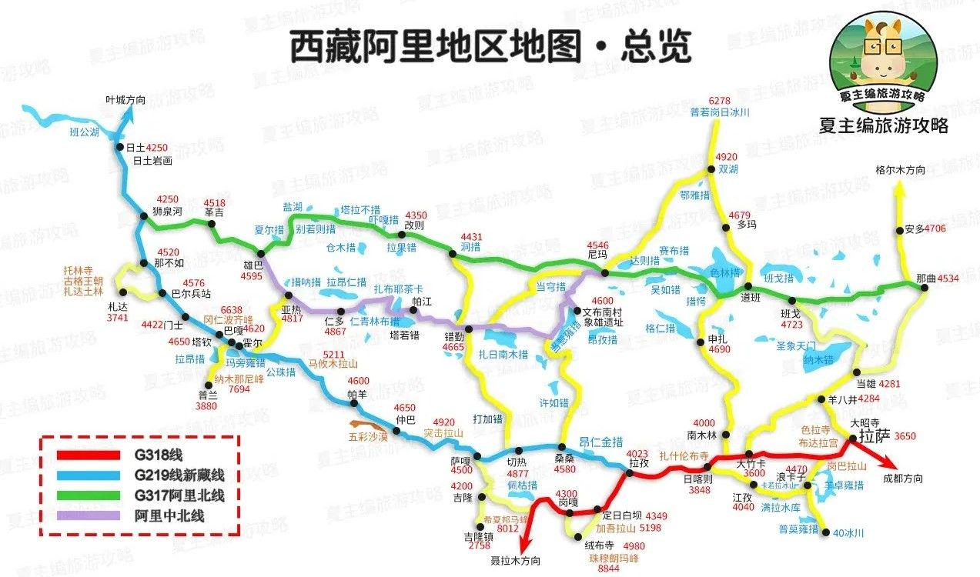

 |  | 报名接龙
 | 1 | mosshli
 | 2 | zackcwhuang
 | 3 | lancefang
 | 4 | yorkjin
 | 5 | elpowang
 | 6
 | 7
 | 8
 | 9
 | 10
 | 11
 | 12

